FAMPV2
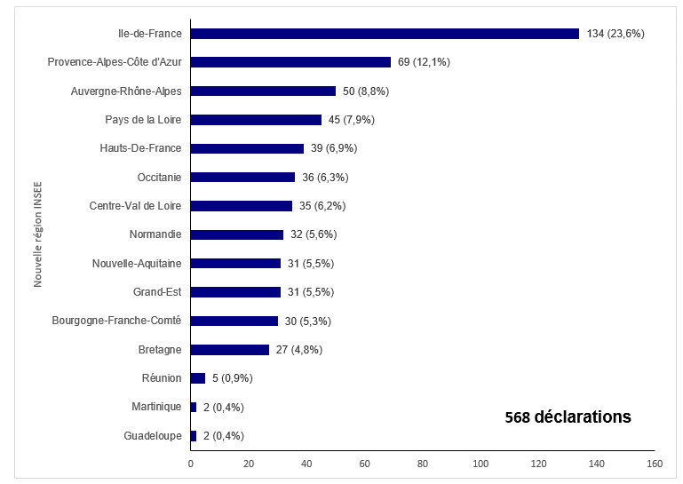
Figure FAMPV2. Répartition des déclarations d'AMP vigilance par région (nouvelle région INSEE) en 2018

REGIONS | N DECLARATIONS | PCT | P
Guadeloupe | 2 | 0.0035211267606 | 2 (0,4%)
Martinique | 2 | 0.0035211267606 | 2 (0,4%)
Réunion | 5 | 0.0088028169014 | 5 (0,9%)
Bretagne | 27 | 0.047535211268 | 27 (4,8%)
Bourgogne-Franche-Comté | 30 | 0.052816901408 | 30 (5,3%)
Grand-Est | 31 | 0.054577464789 | 31 (5,5%)
Nouvelle-Aquitaine | 31 | 0.054577464789 | 31 (5,5%)
Normandie | 32 | 0.056338028169 | 32 (5,6%)
Centre-Val de Loire | 35 | 0.06161971831 | 35 (6,2%)
Occitanie | 36 | 0.06338028169 | 36 (6,3%)
Hauts-De-France | 39 | 0.068661971831 | 39 (6,9%)
Pays de la Loire | 45 | 0.079225352113 | 45 (7,9%)
Auvergne-Rhône-Alpes | 50 | 0.088028169014 | 50 (8,8%)
Provence-Alpes-Côte d'Azur | 69 | 0.12147887324 | 69 (12,1%)
Ile-de-France | 134 | 0.23591549296 | 134 (23,6%)

